【記入例】様式1-1
【記入例】 |  |  |  |  |  |  |  |  |  | （様式1-1）
第１回 高専 ＧＩＲＬＳ ＳＤＧｓ × Ｔｅｃｈｎｏｌｏｇｙ Ｃｏｎｔｅｓｔ
（高専GCON2022）
エントリーシート

クリーム色の箇所にはプルダウンを設定しています。
テーマ名 |  | 車載用疲労測定アプリケーションの開発
チーム名 |  | ○○LAB
提案内容の分野 |  | ③情報系 |  |  |  | その他の分野
代表 | 氏名 | 氏 名 | 〇〇 〇〇 |  |  | ふりがな
 | 所属 | 高専名 | 奈良高専 | 学科・専攻名 | 情報工学科 |  | 学年 | 本科4年
青色の箇所は記入をお願いします。
 | 連絡先 | Mail: | ****@*****
代表以外のメンバー | メンバー | 氏 名 | 〇× △□ |  |  | ふりがな
 |  | 高専名 | 奈良高専 | 学科・専攻名 | 機械工学専攻 |  | 学年 | 専攻科1年 | 性別 | 女子
 | メンバー | 氏 名 | △□ 〇× |  |  | ふりがな
 |  | 高専名 | 奈良高専 | 学科・専攻名 | 電気電子工学科 |  | 学年 | 本科2年 | 性別 | 女子
 | メンバー | 氏 名 | △△ □□ |  |  | ふりがな
 |  | 高専名 | 奈良高専 | 学科・専攻名 | 物質工学科 |  | 学年 | 本科3年 | 性別 | 男子
 | メンバー | 氏 名 |  |  |  | ふりがな
 |  | 高専名 |  | 学科・専攻名 |  |  | 学年 |  | 性別
 | メンバー | 氏 名 |  |  |  | ふりがな
 |  | 高専名 |  | 学科・専攻名 |  |  | 学年 |  | 性別
サポート 教員 | 氏 名 | 〇□ ×△
 | 所 属 | 高専名 | 奈良高専 | 所属学科 | 情報工学科
 | 連絡先 | Mail: | ****@***** |  |  | Tel: | ＊＊＊＊－＊＊ー＊＊
事務担当 | 氏 名 | □□ ××
 | 所 属 | 高専名 | 奈良高専 | 所属課・係 | 学生課学生係
 | 連絡先 | Mail: | ****@***** |  |  | Tel: | ＊＊＊＊－＊＊ー＊＊

 | ※確認して最後にチェックを入れてください ○応募に際しては、他者の知的財産権の侵害や、共同研究者との機密保持契約違反などが無いように十分注意し、 自身の知的財産権の保護にも必要な配慮をしてください。 なお、応募内容に対する著作権は応募者が有しますが、 以下の提出資料等については、 主催者はコンテストWebサイト、パンフレット、記録動画等に掲載するにあたって必要な範囲で、修正・改変・ 編集・翻案し、無償で利用できることとします。 (1) 企画提案書および本選のプレゼンテーション内容 (2) プレゼンテーション時に使用した写真・動画など (3) 本選（成果発表会）時に撮影する写真・動画など（本選は、オンライン＆アーカイブ配信されます。） ○ご提供いただきました個人情報は「高専GCON2022」の広報活動、受付、運営業務に限り使用いたします。 これらの使用のため、本コンテストの運営業務を行う日本経済新聞社に対し、個人情報を提供します。 なお、ご本人様の同意がある場合または法令に基づく開示請求があった場合、不正アクセス、脅迫等の違法行 為があった場合その他特別の理由のある場合を除き、上記目的以外での利用及び上記提供先（契約に基づいて 上記提供先から本件業務の一部を委託する相手先を含む）以外の者に対する開示・提示はいたしません。
 |  |  |  |  |  | 以上を確認の上、同意します。 |  |  | ☑

【記入例】ポンチ絵
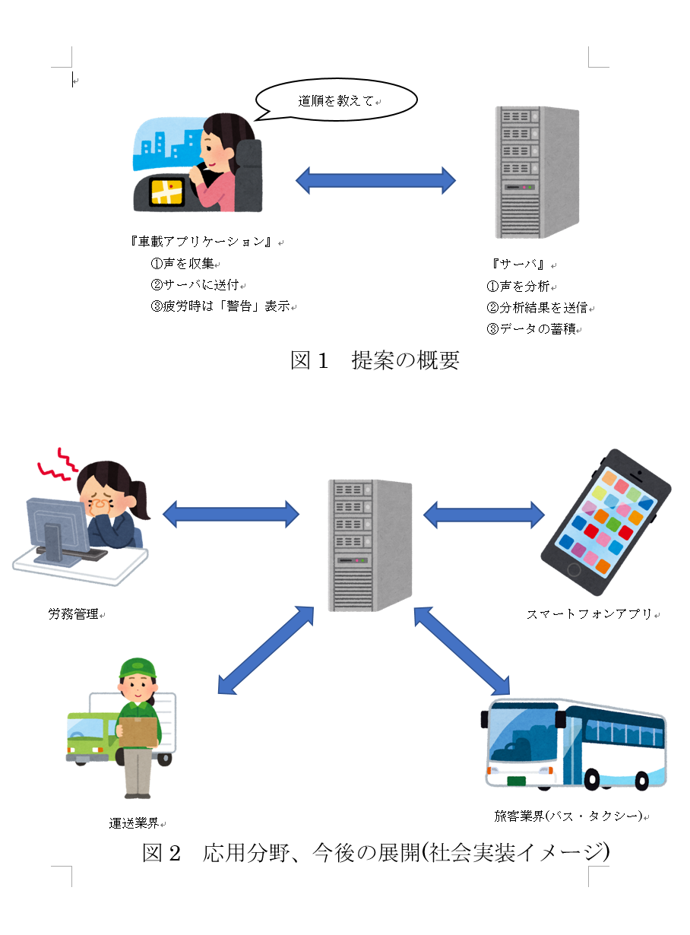
【記入例】 |  |  | (ポンチ絵）
 | テーマ名 | 車載用疲労測定アプリケーションの開発
 | チーム名 | ○○LAB

 | ※テーマ名、チーム名が記載されていれば、Wordやパワーポイント、PDFでの提出も可能です。
 | タテ・ヨコは問いません。A4サイズで作成してください。

